TASK
 | Исходя из этой таблицы из википедии стоит не использовать те комбинации, где не поддерживается
 | https://ru.wikipedia.org/wiki/Internet_Explorer#Internet_Explorer_8
 |  | 6 | 7 | 8 | 9 | 10 | 11 | Internet Explorer
 | XP | support | support | support
 | Vista |  | support | support | support |  |  |  |  | - not support
 | 7 |  | support | support | support | support | support
 | 8 |  |  |  |  | support | support
 | 8.1 |  |  |  |  |  | support
 | 10 |  |  |  |  |  | support
 | 11 |  |  |  |  |  | support

 |  |  | Windows 11 x32 not exist

 |  | Windows | Разрядность | Версия браузера IE |  | дополнительно: установка нескольких версий брэаузера, напр. 8 + 11
 | 1 | Windows XP | x32 | 6
 | 2 | Windows XP | x32 | 7
 | 3 | Windows XP | x32 | 8
 | 4 | Windows XP | x64 | 6
 | 5 | Windows XP | x64 | 7
 | 6 | Windows XP | x64 | 8

 | 7 | Windows Vista | x32 | 7
 | 8 | Windows Vista | x32 | 8
 | 9 | Windows Vista | x32 | 9
 | 10 | Windows Vista | x64 | 7
 | 11 | Windows Vista | x64 | 8
 | 12 | Windows Vista | x64 | 9

 | 13 | Windows 7 | x32 | 7
 | 14 | Windows 7 | x32 | 8
 | 15 | Windows 7 | x32 | 9
 | 16 | Windows 7 | x32 | 10
 | 17 | Windows 7 | x32 | 11
 | 18 | Windows 7 | x64 | 7
 | 19 | Windows 7 | x64 | 8
 | 20 | Windows 7 | x64 | 9
 | 21 | Windows 7 | x64 | 10
 | 22 | Windows 7 | x64 | 11

 | 22 | Windows 8 | x32 | 10
 | 23 | Windows 8 | x32 | 11
 | 24 | Windows 8 | x64 | 10
 | 25 | Windows 8 | x64 | 11

 | 26 | Windows 8.1 | x32 | 11
 | 27 | Windows 8.1 | x64 | 11

 | 28 | Windows 10 | x32 | 11
 | 29 | Windows 10 | x64 | 11

 | 30 | Windows 11 | x64 | 11

 |  |  |  |  |  |  |  |  | Вариант 1
 |  | Processor | Cores | Memory producer | Memory value | Disk type | Disk space |  |  | Processor | Cores | Memory producer | Memory value | Disk type | Disk space
 | 1 | AMD | 4 core | OCZ | 4 GB | SSD + HDD | 256 |  | 1 | AMD | 4 core | OCZ | 4 GB | SSD + HDD | 256
 | 2 | AMD | single core | Kingston+Corsair | 8 GB | 2 SSD | 512 |  | 2 | AMD | single core | Kingston+Corsair | 8 GB | 2 SSD | 512
 | 3 | AMD | 2 core | Kingston +OCZ | 1 GB | 2 HDD | 64
 | 4 | Intel | 2 core | OCZ | 8 GB | 2 HDD | 128 |  | 4 | Intel | 2 core | OCZ | 8 GB | 2 HDD | 128
 | 5 | Intel | 2 core | Corsair+OCZ | 4 GB | HDD | 128 |  | 5 | Intel | 2 core | Corsair+OCZ | 4 GB | HDD | 128
 | 6 | Intel | 4 core | Kingston+Corsair+OCZ | 1 GB | SSD | 256
 | 7 | Intel | single core | Kingston | 2 GB | SSD + HDD | 512 |  | 6 | Intel | single core | Kingston | 2 GB | SSD + HDD | 512
 | 8 | Intel | single core | Corsair | 4 GB | 2 SSD | 64 |  | 7 | Intel | single core | Corsair | 4 GB | 2 SSD | 64
 | 9 | AMD | 4 core | Kingston +OCZ | 4 GB | SSD | 512 |  | 8 | AMD | 4 core | Kingston +OCZ | 4 GB | SSD | 512
 | 10 | AMD | single core | Corsair+OCZ | 1 GB | SSD + HDD | 64 |  | 9 | AMD | single core | Corsair+OCZ | 1 GB | SSD + HDD | 64
 | 11 | AMD | 2 core | Kingston+Corsair+OCZ | 2 GB | 2 SSD | 128
 | 12 | AMD | 4 core | Kingston | 4 GB | 2 HDD | 256 |  | 10 | AMD | 4 core | Kingston | 4 GB | 2 HDD | 256
 | 13 | AMD | single core | Corsair | 8 GB | HDD | 64 | > | 11 | AMD | single core | Corsair | 8 GB | HDD | 64
 | 14 | AMD | 2 core | Kingston+Corsair | 2 GB | HDD | 256 | > | 12 | AMD | 2 core | Kingston+Corsair | 2 GB | HDD | 256
 | 15 | Intel | single core | Kingston+Corsair+OCZ | 4 GB | HDD | 128 | > | 13 | Intel | single core | Kingston+Corsair+OCZ | 4 GB | HDD | 128
 | 16 | Intel | 2 core | Kingston | 8 GB | SSD | 256 | > | 14 | Intel | 2 core | Kingston | 8 GB | SSD | 256
 | 17 | Intel | 4 core | Corsair | 1 GB | HDD | 512 | > | 15 | Intel | 4 core | Corsair | 1 GB | HDD | 512
 | 18 | Intel | single core | OCZ | 2 GB | SSD | 64 | > | 16 | Intel | single core | OCZ | 2 GB | SSD | 64
 | 19 | Intel | single core | Kingston+Corsair | 4 GB | SSD + HDD | 128 | > | 17 | Intel | single core | Kingston+Corsair | 4 GB | SSD + HDD | 128
 | 20 | Intel | 2 core | Kingston +OCZ | 1 GB | 2 SSD | 256 | > | 18 | Intel | 2 core | Kingston +OCZ | 1 GB | 2 SSD | 256
 | 21 | Intel | 4 core | Corsair+OCZ | 2 GB | 2 HDD | 64 | > | 19 | Intel | 4 core | Corsair+OCZ | 2 GB | 2 HDD | 64
 | 22 | AMD | 2 core | Corsair | 2 GB | SSD + HDD | 256 | > | 20 | AMD | 2 core | Corsair | 2 GB | SSD + HDD | 256
 | 23 | AMD | 4 core | OCZ | 4 GB | 2 SSD | 64 | > | 21 | AMD | 4 core | OCZ | 4 GB | 2 SSD | 64
 | 24 | AMD | single core | Kingston+Corsair | 1 GB | 2 HDD | 128 | > | 22 | AMD | single core | Kingston+Corsair | 1 GB | 2 HDD | 128
 | 25 | AMD | single core | Kingston +OCZ | 2 GB | HDD | 256 | > | 23 | AMD | single core | Kingston +OCZ | 2 GB | HDD | 256
 | 26 | AMD | 2 core | Corsair+OCZ | 4 GB | SSD | 512 | > | 24 | AMD | 2 core | Corsair+OCZ | 4 GB | SSD | 512
 | 27 | AMD | 4 core | Kingston+Corsair+OCZ | 8 GB | HDD | 64 | > | 25 | AMD | 4 core | Kingston+Corsair+OCZ | 8 GB | HDD | 64
 | 28 | AMD | single core | Kingston | 1 GB | SSD | 128 | > | 26 | AMD | single core | Kingston | 1 GB | SSD | 128
 | 29 | Intel | 4 core | Kingston+Corsair | 2 GB | SSD | 64 | > | 27 | Intel | 4 core | Kingston+Corsair | 2 GB | SSD | 64
 | 30 | Intel | single core | Kingston +OCZ | 4 GB | HDD | 128 | > | 28 | Intel | single core | Kingston +OCZ | 4 GB | HDD | 128
 | 31 | Intel | single core | Corsair+OCZ | 8 GB | SSD | 256 | > | 29 | Intel | single core | Corsair+OCZ | 8 GB | SSD | 256
 | 32 | Intel | 2 core | Kingston+Corsair+OCZ | 1 GB | SSD + HDD | 64
 | 33 | Intel | 4 core | Kingston | 2 GB | 2 SSD | 128 |  | 30 | Intel | 4 core | Kingston | 2 GB | 2 SSD | 128
 | 34 | Intel | single core | Corsair | 4 GB | 2 HDD | 256 |  | 31 | Intel | single core | Corsair | 4 GB | 2 HDD | 256
 | 35 | Intel | 2 core | OCZ | 1 GB | HDD | 512 |  | 32 | Intel | 2 core | OCZ | 1 GB | HDD | 512
 | 36 | AMD | single core | Corsair+OCZ | 1 GB | 2 SSD | 256 |  | 33 | AMD | single core | Corsair+OCZ | 1 GB | 2 SSD | 256
 | 37 | AMD | single core | Kingston+Corsair+OCZ | 2 GB | 2 HDD | 512
 | 38 | AMD | 2 core | Kingston | 4 GB | HDD | 64 |  | 34 | AMD | 2 core | Kingston | 4 GB | HDD | 64
 | 39 | AMD | 4 core | Corsair | 1 GB | SSD | 128 |  | 35 | AMD | 4 core | Corsair | 1 GB | SSD | 128
 | 40 | AMD | single core | OCZ | 2 GB | HDD | 256 |  | 36 | AMD | single core | OCZ | 2 GB | HDD | 256
 | 41 | AMD | 2 core | Kingston+Corsair | 4 GB | SSD | 64 |  | 37 | AMD | 2 core | Kingston+Corsair | 4 GB | SSD | 64
 | 42 | AMD | 4 core | Kingston +OCZ | 8 GB | SSD + HDD | 128 |  | 38 | AMD | 4 core | Kingston +OCZ | 8 GB | SSD + HDD | 128

 |  |  |  |  |  |  | вариант 2 без брендов ОЗУ и размера накопителя, а в получившихся результатах просто прописать поочередно, тогда

 |  |  |  |  |  |  |  | CPU | cores | Memory brand | Memory | Disk type | Storage
 |  |  |  |  |  |  | 1 | AMD | 2 core | Kingston | 2 | HDD | 64
 |  |  |  |  |  |  | 2 | AMD | 4 core | Corsair | 4 | SSD + HDD | 64 + 128
 |  |  |  |  |  |  | 3 | Intel | 2 core | Kingston | 4 | SSD | 64
 |  |  |  |  |  |  | 4 | Intel | 4 core | Kingston | 8 | SSD | 128
 |  |  |  |  |  |  | 5 | Intel | single core | Kingston | 1 | HDD | 128
 |  |  |  |  |  |  | 6 | Intel | single core | Corsair | 2 | SSD + HDD | 128 + 256
 |  |  |  |  |  |  | 7 | AMD | 4 core | Corsair | 1 | SSD + HDD | 256 + 512
 |  |  |  |  |  |  | 8 | AMD | single core | OCZ | 2 | SSD | 256
 |  |  |  |  |  |  | 9 | AMD | 2 core | Corsair | 8 | HDD | 256
 |  |  |  |  |  |  | 10 | Intel | single core | OCZ | 4 | HDD | 52
 |  |  |  |  |  |  | 11 | Intel | single core | OCZ | 8 | SSD + HDD | 512 + 64
 |  |  |  |  |  |  | 12 | Intel | 2 core | OCZ | 1 | SSD | 512
 |  |  |  |  |  |  | 13 | Intel | 4 core | Kingston | 2 | SSD | 128
 |  |  |  |  |  |  | 14 | Intel | 4 core | Kingston+Corsair + OCZ | 2 + 2 + 4 | 2 SSD + 2 HDD | 64 + 512 + 128 + 256

 |  |  |  |  |  |  |  | Monkey\Robotium

Версии Android |  | Версии IOS |  | Разрешение |  | Android |  |  | IOS
12.1 |  | 16 |  | моб устройство |  | 12.1 | моб устройство |  | 16 | моб устройство
12 |  | 15 |  | планшет |  | 12.1 | планшет |  | 16 | планшет
11 |  | 14 |  |  |  | 12 | моб устройство |  | 15 | моб устройство
10 |  | 13 |  |  |  | 12 | планшет |  | 15 | планшет
9 |  | 12 |  |  |  | 11 | моб устройство |  | 14 | моб устройство
8.1 |  | 11 |  |  |  | 11 | планшет |  | 14 | планшет
8 |  | 10 |  |  |  | 10 | моб устройство |  | 13 | моб устройство
 |  |  |  |  |  | 10 | планшет |  | 12 | моб устройство
 |  |  |  |  |  | 9 | моб устройство |  | 11 | моб устройство
 |  |  |  |  |  | 8.1 | моб устройство |  | 10 | моб устройство

Windows: |  | MacOS
Chrome |  | Chrome
Mozilla |  | Safari

Задача 5
Make a scheme

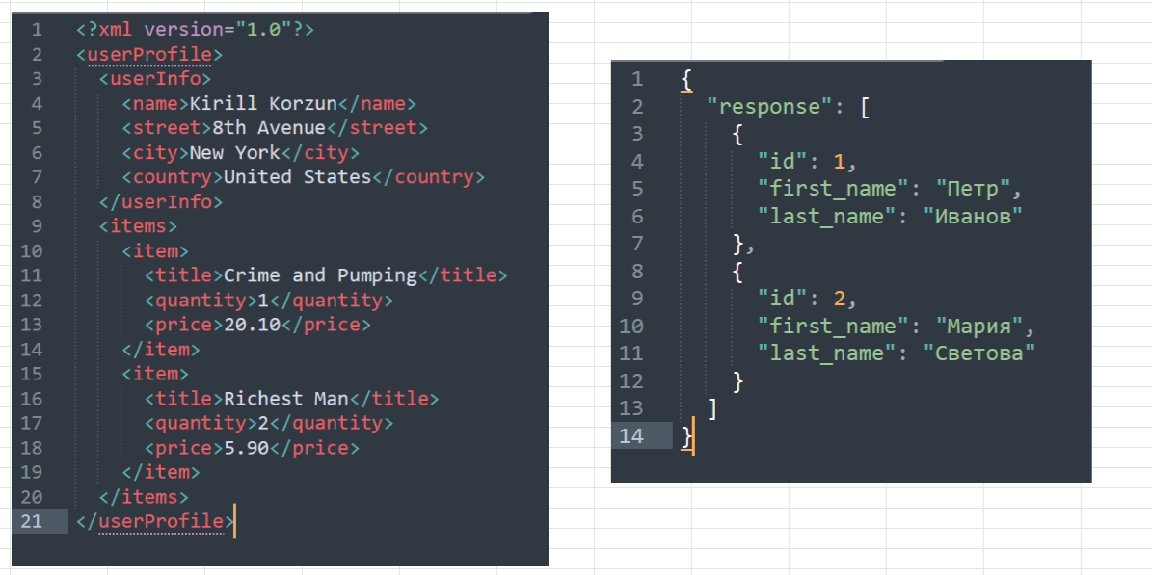

JSON

https://jsonschema.net/app/schemas/104987

{ "responce": [{ "id": 1, "first_name": "Petr", "last_name": "Ivanov" }, { "id": 2, "first_name": "Petr", "last_name": "Ivanov" } ] }

XML |  | https://www.freeformatter.com/xsd-generator.html#before-output

<?xml version= "1.0"?> <userProfile> <userInfo> <name>Artsiom Bayarchuk</name> <street>Pestraka 20</street> <city>NY</city> <country>United States</country> </userInfo> <items> <item> <title>Crime and Pumping</title> <quantity>1</quantity> <price>20.10</price> </item> <item> <title>BigBro</title> <quantity>2</quantity> <price>5.9@</price> </item> </items> </userProfile>

